Encapsulation
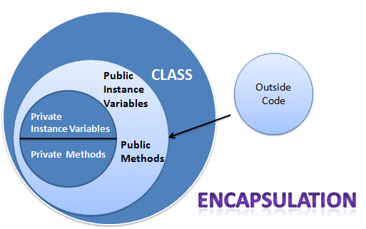

1. Khái niệm: Tính đóng gói là kỹ thuật ấn giấu thông tin không liên quan và hiện thị ra thông tin liên quan.
2. Cách triển khai tính đóng gói: Thêm từ khóa private vào các biến, nếu mà bên ngoài cần sử dụng các biến đó thì sử dụng getter và setter
3. Lợi ích: Có thể kiểm soát dữ liệu đầu vào, che giấu thông tin, linh hoạt trong yêu cầu của người dùng vd: biến trong class này chỉ đọc thì ta sẽ dùng getter và ngược lại

Inheritance
1. Khái niệm: à sự liên quan giữa hai class với nhau, trong đó có class cha (superclass) và class con (subclass). Khi kế thừa class con được hưởng tất cả các phương thức và thuộc tính của class cha. Tuy nhiên, nó chỉ được truy cập các thành viên public và protected của class cha. Nó không được phép truy cập đến thành viên private của class cha. Tư tưởng của kế thừa trong java là có thể tạo ra một class mới được xây dựng trên các lớp đang tồn tại. Khi kế thừa từ một lớp đang tồn tại bạn có sử dụng lại các phương thức và thuộc tính của lớp cha, đồng thời có thể khai báo thêm các phương thức và thuộc tính khác.
2. Cú pháp: Sử dụng từ khóa extends
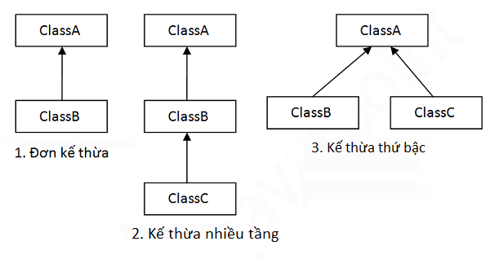 3. Các kiểu kế thừa trong java có 3 kiểu kế thừa: +) Đơn kế thừa: 1 class này chỉ kế thừa 1 class khác +) Kế thừa nhiều cấp: class này kế thừa lại class kia +) Kế thừa thứ bậc: nhiều class cùng kế thừa lại 1 class
4. Khi ta muốn truy cập thuộc tính hoặc phương thức của lớp cha thì ta dùng từ khóa supper

Polymorphism
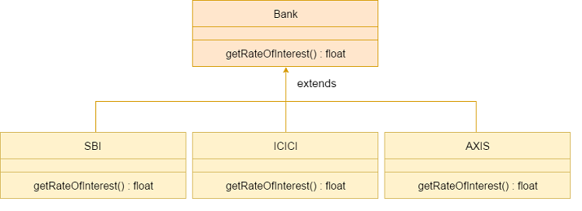
1. Đa hình nghĩa là nhiều hình thể. + Có hai kiểu của đa hình trong java, đó là đa hình lúc biên dịch (compile) và đa hình lúc thực thi (runtime). - Đa hinh lúc biên dịch là nạp chồng phương thức static - Đa hình lúc thực thi là quá trình gọi phương thức đã được ghi đè trong thời gian thực thi chương trình. Trong quá trình này, một phương thức được ghi đè được gọi thông qua biến tham chiếu của một lớp cha. + Chúng ta có thể thực hiện đa hình trong java bằng cách nạp chồng phương thức và ghi đè phương thức.

